상품제안서
송월 40수 타이탄 190g + CM 3단 완자63 2P 콤보세트 | 상품코드: F07362

 |  |  |  |  |  |  | 02-412-0044 | www.easy1.co.kr
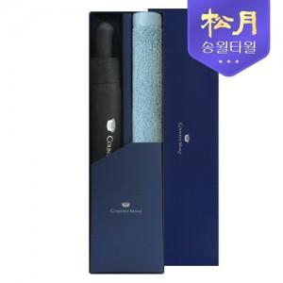

【상세/제작정보】

【인쇄/포장옵션】 | 실크, 자수 / 포장지포장

【공급단가】 | 수량 | 100~ | 300~ | 500~ | 1,000~ | 3,000~
*VAT별도 | 단가 | 22,610원 | 21,770원 | 20,930원 | 20,100원 | 19,590원

【상품 URL】 | https://dev.easy1.co.kr:443/src/goods_detail.php?gdno=7362

